Veiledning
VEILEDNING FOR UTFYLLING AV PRISSKJEMA
Oppdragsgivers krav er beskrevet i de andre arkfanene i dette regnearket. Her forklares hvordan prisskjema skal forstås og fylles ut. Tilbyder skal bare skrive i felt med gul bakgrunn.

Kolonne | Kommentar
Linjenr. | Unikt nummer.
Oppdragsgivers bekrivelse (anbudslinjenavn) | Oppdragsgivers beskrivelse av varen/produktet som ønskes tilbudt.
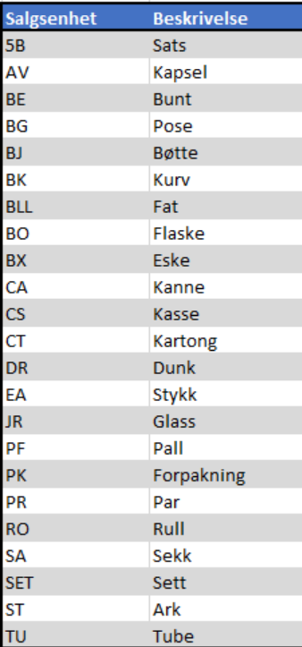
Ev.supplerende informasjon/kommentar
Antatt mengde pr. år | Det antall / den mengde som oppdragsgiver legger til grunn ved evaluering av tilbudene. Oppgitt verdi kan være basert på statistikk (fra kunde eller leverandør), hva kunden forventer/antar vil bli kjøpt eller et tilfeldig valgt antall.
Enhet | Den enhet som antatt mengde er oppgitt i.
Vareprøve "Ja" | Vil være fylt ut med Ja når det skal leveres vareprøve på tilbudt produkt. Se punkt 3.10 i konkurransebestemmelse og Vedlegg 2 Kravspesifikasjon for antall.
Tilbyders art.nr | Fylles ut av tilbyder med det artikkelnummeret som brukes på ordrebekreftelse, faktura og i EHF-katalog. Kan fylles ut med midlertidig nummer hvis tilbyder ikke har tildelt tilbudt produktet slikt nummer på tilbudstidspunktet, men tilbyder må da opplyse om dette i kommentarfeltet.
Tilbyders artikkelnavn | Artikkelnavnet, fortrinnsvis slik dette skrives på produktet.
Kort beskrivelse av og/eller kommentar til tilbudt produkt | Her kan tilbyder ved behov gi utfyllende informasjon som ikke fremkommer av artikkelteksten. Kan være blankt.
Minste salgsenhet | Oppgi hva som er minste salgsenhet for det tilbudte produktet, dvs. minste forpakning produktet vil leveres i til den tilbudte prisen. Fylles ut med ISO UoM kode for salgsenhet, se tabell til høyre.
Antall isoleringer pr salgsenhet (reagensvolum = 200µL) | Oppgi hvor mange isoleringer det er i minste salgsenhet, når det benyttes et reagensvolum på 200 µL.
Antall stykk pr salgsenhet | Oppgi hhv antall spin baskets og mikrosentrifugerør det er i minste salgsenhet.
Tilbudt pris pr salgsenhet | Oppgi tilbudt pris for salgsenheten oppgitt i kolonnen "Minste salgsenhet"
Estimert antall salgsenheter pr år | Det estimerte antall salgsenheter pr år tilbyder mener det er behov for.
Pris pr isolering | Automatisk beregnet felt. (Inneholder formelen: Tilbudt pris pr salgsenhet / Antall isolering pr salgsenhet).
Pris pr stykk | Automatisk beregnet felt. (Inneholder formelen: Tilbudt pris pr salgsenhet / Antall stykk pr salgsenhet).
Totalsum pr. år | Automatisk beregnet felt. (Inneholder formelen: Estimert antall salgsenheter pr år * Tilbudt pris pr salgsenhet).
Produsent | Oppgi navn på produsent.
Produsentens art.nr | Oppgi produsentens artikkelnummer slik dette skrives på produkt og/eller dokumentasjon fra produsenten.
Produksjonsland | Oppgi hvor produktet er produsert
Holdbarhet fra produksjon | Oppgi produktets holdbarhet fra produksjon
Garantert restholdbarhet ved levering | Oppgi produktet garanterte restholdbarhet ved levering
Listepris/veil.pris pr salgsenhet | Fylles ut med gjeldende listepris/veil.pris.

